請求書（教職員）
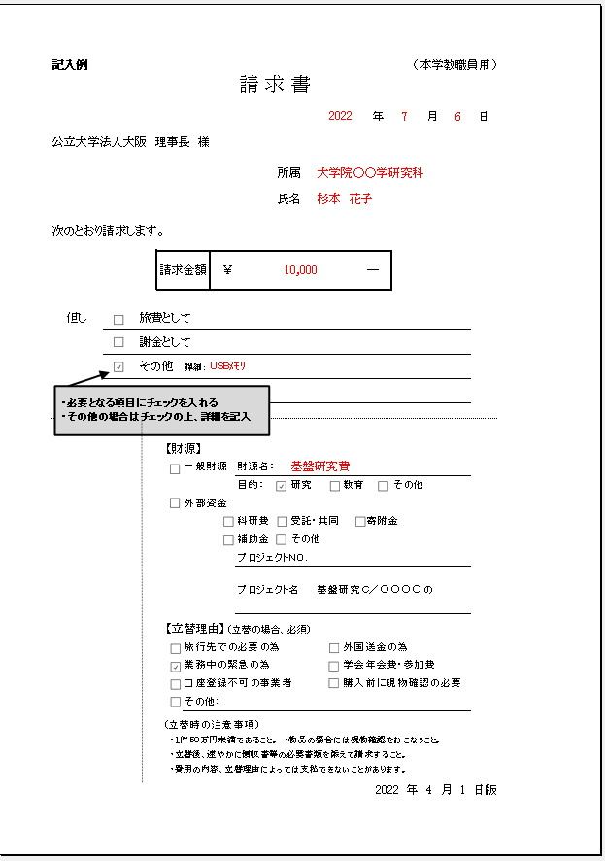
 |  |  |  |  |  |  |  |  |  |  |  |  | （本学教職員用）
請 求 書

 |  |  |  |  |  |  |  | 2022 |  | 年 |  | 月 | 日 | 事務へ提出される日付

公立大学法人大阪 理事長 様

 |  |  |  |  |  | 所属 |  | 大学院 |  |  |  | 学研究科 |  | 大学院○○学研究科

 |  |  |  |  |  | 氏名 |  |  |  |  |  |  |  | 押印は不要です

次のとおり請求します。

 |  | 請求金額 |  | ￥ | 0 |  |  |  |  | ― |  |  |  | （手数料請求される場合は含めた金額を入力して下さい）
 |  |  |  |  |  |  |  |  |  |  |  |  |  | 個人クレジットカードをご利用の場合は【個人カード】シートをご使用下さい

 |  |  |  |  |  |  |  |  |  |  |  |  |  | ※図書やタブレット等を含む資産は個人カード利用不可です

但し | 旅費として |  |  |  |  |  |  |  |  |  |  |  |  | 国外旅費の場合のみです。国内旅費は本請求書不要
 | 謝金として
 | その他 |  | 詳細： |  |  |  |  |  |  |  |  |  |  | 年会費など旅費、謝金以外のものを請求する（請求に含む） 場合には☐その他にチェックして 詳細：に件名や内容を入力して下さい

事務担当使用欄 |  | ※教員記入欄

 |  | 【財源】
 |  |  | 一般財源 |  | 財源名： |  | 基盤研究費 |  |  |  |  |  |  | 財源は☑チェックをいれて適宜変更のうえご使用下さい
 |  |  |  |  | 目的： |  | 研究 |  | 教育 |  | その他
 |  |  | 外部資金
 |  |  |  |  | 科研費 |  | 受託・共同 |  |  | 寄附金
 |  |  |  |  | 補助金 |  | その他
 |  |  |  |  | プロジェクトNO.
 |  |  |  |  | プロジェクト名

 |  | 【立替理由】 (立替の場合、必須)
 |  |  | 旅行先での必要の為 |  |  |  |  |  | 外国送金の為 |  |  |  |  | ☑チェックを入れてください
 |  |  | 業務中の緊急の為 |  |  |  |  |  | 学会年会費・参加費
 |  |  | 口座登録不可の事業者 |  |  |  |  |  | 購入前に現物確認の必要
 |  |  | その他：

 |  | (立替時の注意事項)
 |  | ・１件５０万円未満であること。 ・物品の場合には現物確認をおこなうこと。
 |  | ・立替後、速やかに領収書等の必要書類を添えて請求すること。
 |  | ・費用の内容、立替理由によっては支払できないことがあります。

 |  |  |  |  |  |  |  |  |  |  |  |  | 2022 年 4 月 1 日版

【個人カード】請求書（教職員）0.5％減額
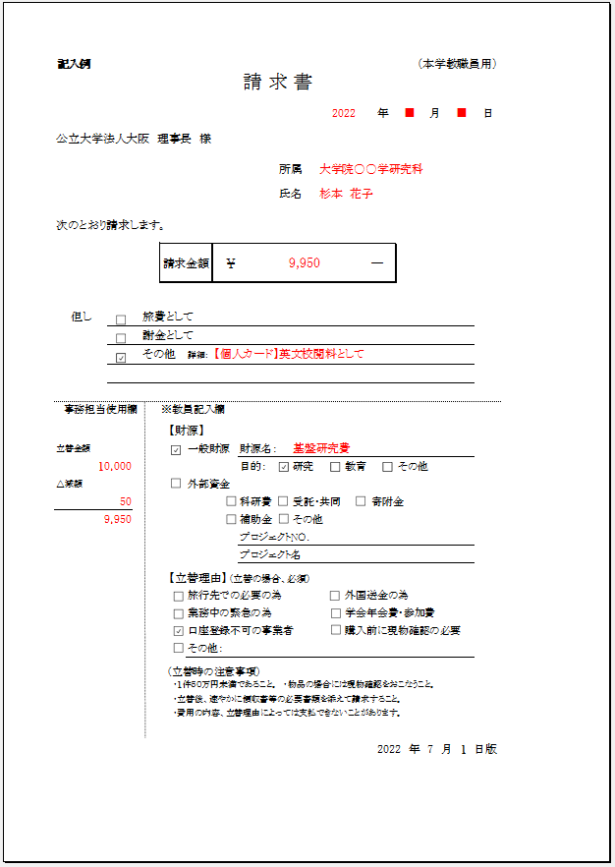
 |  |  |  |  |  |  |  |  |  |  |  |  |  | （本学教職員用）
請 求 書

 |  |  |  |  |  |  |  |  | 2022 |  | 年 |  | 月 | 日 | 事務へ提出される日付

公立大学法人大阪 理事長 様

 |  |  |  |  |  |  | 所属 |  | 大学院 |  |  |  | 学研究科

 |  |  |  |  |  |  | 氏名 |  |  |  |  |  |  |  | 捺印は不要です

次のとおり請求します。

 |  |  | 請求金額 |  | ￥ | 0 |  |  |  |  | ― |  |  |  | （手数料請求される場合は含めた金額を入力して下さい）
 |  |  |  |  |  |  |  |  |  |  |  |  |  |  | 立替金額： | ¥0

 |  |  |  |  |  |  |  |  |  |  |  |  |  |  | 減額： | ¥0 | ※一律0.5％
 |  |  |  |  |  |  |  |  |  |  |  |  |  |  | ※図書やタブレット等を含む資産は個人カード利用不可です。
但し |  | 旅費として
 |  | 謝金として |  |  |  |  |  |  |  |  |  |  |  |  | 国外旅費の場合のみです。国内旅費は本請求書不要
 |  | その他 |  | 詳細：
 |  |  |  |  |  |  |  |  |  |  |  |  |  |  | 年会費など旅費、謝金以外のものを請求する（請求に含む） 場合には☐その他にチェックして 詳細：に件名や内容を入力して下さい。

事務担当使用欄 |  |  | ※教員記入欄

 |  |  | 【財源】
立替金額 |  |  |  | 一般財源 |  | 財源名： |  |  |  |  |  |  |  |  | 財源は☑チェックをいれて適宜変更のうえご使用下さい
 | 0 | 円 |  |  |  | 目的： |  | 研究 |  | 教育 |  | その他
△減額 |  |  |  | 外部資金
 | 0 | 円 |  |  |  | 科研費 |  | 受託・共同 |  |  | 寄附金
 | 0 | 円 |  |  |  | 補助金 |  | その他
 |  |  |  |  |  | プロジェクトNO.
 |  |  |  |  |  | プロジェクト名

 |  |  | 【立替理由】 (立替の場合、必須)
 |  |  |  | 旅行先での必要の為 |  |  |  |  |  | 外国送金の為 |  |  |  |  | ☑チェックを入れてください
 |  |  |  | 業務中の緊急の為 |  |  |  |  |  | 学会年会費・参加費
 |  |  |  | 口座登録不可の事業者 |  |  |  |  |  | 購入前に現物確認の必要
 |  |  |  | その他：

 |  |  | (立替時の注意事項)
 |  |  | ・１件５０万円未満であること。 ・物品の場合には現物確認をおこなうこと。
 |  |  | ・立替後、速やかに領収書等の必要書類を添えて請求すること。
 |  |  | ・費用の内容、立替理由によっては支払できないことがあります。

 |  |  |  |  |  |  |  |  |  |  |  |  |  | 2022 年 4 月 1 日版

